2020_12_data
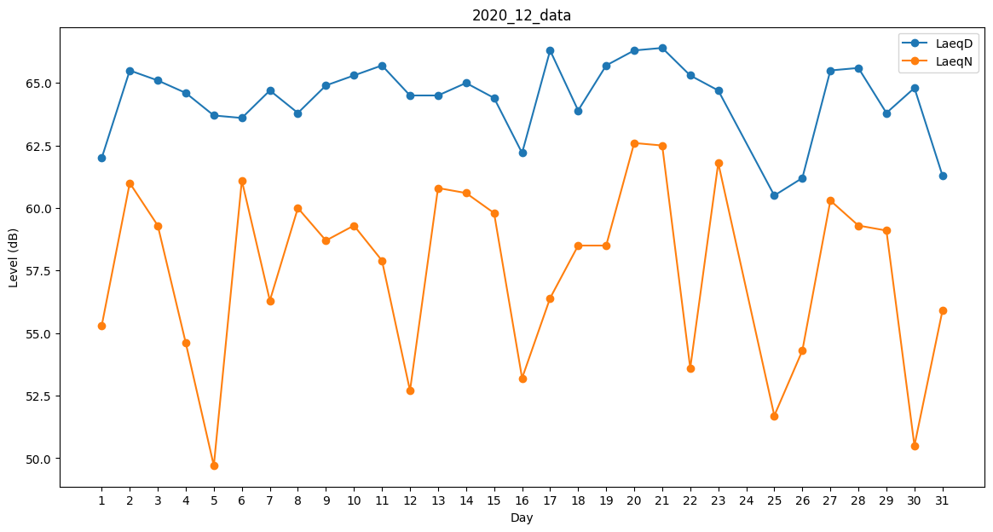
Day | LaeqD | LaeqN
1 | 62 | 55.3
2 | 65.5 | 61
3 | 65.1 | 59.3
4 | 64.6 | 54.6
5 | 63.7 | 49.7
6 | 63.6 | 61.1
7 | 64.7 | 56.3
8 | 63.8 | 60
9 | 64.9 | 58.7
10 | 65.3 | 59.3
11 | 65.7 | 57.9
12 | 64.5 | 52.7
13 | 64.5 | 60.8
14 | 65 | 60.6
15 | 64.4 | 59.8
16 | 62.2 | 53.2
17 | 66.3 | 56.4
18 | 63.9 | 58.5
19 | 65.7 | 58.5
20 | 66.3 | 62.6
21 | 66.4 | 62.5
22 | 65.3 | 53.6
23 | 64.7 | 61.8
24 | 63.6 | 0
25 | 60.5 | 51.7
26 | 61.2 | 54.3
27 | 65.5 | 60.3
28 | 65.6 | 59.3
29 | 63.8 | 59.1
30 | 64.8 | 50.5
31 | 61.3 | 55.9

